상품제안서
ALIO 아이클락 4in1 올인원 고속무선충전기 애플, 갤럭시워치공용 | 상품코드: F31053

 |  |  |  |  |  |  | 02-412-0044 | www.easy1.co.kr
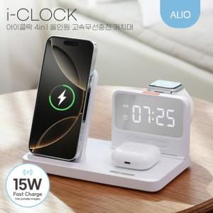

【상세/제작정보】 | <p>* 100개 이하 레이저인쇄- 일괄 30000 별도</p><p>&nbsp;</p>

【인쇄/포장옵션】 | 레이저, 풀칼라 / 포장지포장

【공급단가】 | 수량 | 50~ | 100~ | 500~ | 1,000~ | 2,000~
*VAT별도 | 단가 | 20,800원 | 20,100원 | 19,200원 | 18,500원 | 18,000원

【상품 URL】 | https://dev.easy1.co.kr:443/src/goods_detail.php?gdno=31053

